7.日期数据标准化
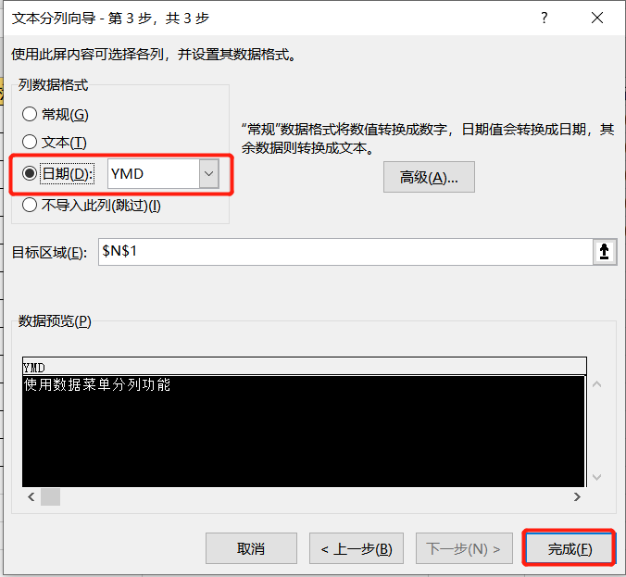
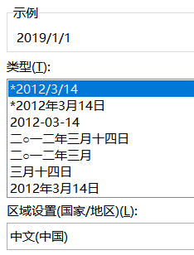
常用时间格式 | 文本格式的日期 | 使用VALUE函数提取 | 不标准格式1 | 可以使用查找替换 | 不标准格式2 | TEXT+自定义格式处理 | 不标准格式3 | 使用数据菜单-分列功能
 | 2019/1/1 |  | 2019.09.01 |  | 100102 |  | 20191001
 | 2019/2/9 |  | 2016.08.10 |  | 190919 |  | 20191002
 | 2019/3/4 |  | 2020.10.10 |  | 201008 |  | 20191003
 | 2019年3月4日 |  | 2018.07.19 |  | 171108 |  | 20191004
 | 2012-10-10 |  | 2011.12.19 |  | 160708 |  | 20191005

11.冻结单元格
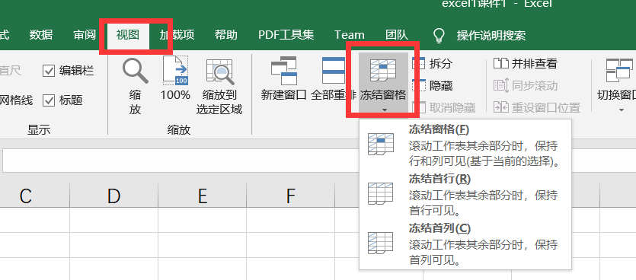
1. 冻结单元格：点击要冻结的单元格，点击冻结
2. 取消冻结：点击要取消的冻结单元格，点击取消

